상품제안서
나빌레라 은박 자개명함함필함 세트 | 상품코드: S45177

 |  |  |  |  |  |  | 02-713-8555 | www.synergygift.co.kr
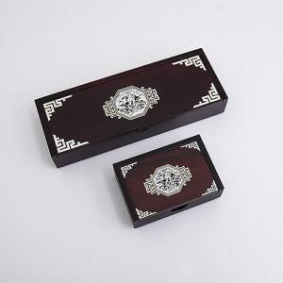

【상세/제작정보】 | <p><span style="font-size: 18.6667px;">※ 100개 미만 선물포장시 비용 발생됩니다.(개당 +350원 부가세별도)</span>​</p>

【인쇄/포장옵션】 | 실크 / 포장지포장

【공급단가】 | 수량 | 20~ | 50~ | 100~ | 300~ | 500~
*VAT별도 | 매화 | 33,100원 | 31,000원 | 30,200원 | 29,200원 | 28,600원
 | 용 | 33,100원 | 31,000원 | 30,200원 | 29,200원 | 28,600원
 | 화종 | 33,100원 | 31,000원 | 30,200원 | 29,200원 | 28,600원

【상품 URL】 | https://www.synergygift.co.kr:443/src/goods_detail.php?gdno=45177

